マスター及び使い方
 | 入力欄 | 入力例
商号 |  | 税理士法人 ＮＥＸＴ
期首 |  | 2015-04-01
期末 |  | 2016-03-31

Ⅰ．「マスター及び使い方」シートで商号・期首及び期末の日付を入力します。
Ⅱ．所得控除シートを選択し、利息及び配当金の明細を入力します。
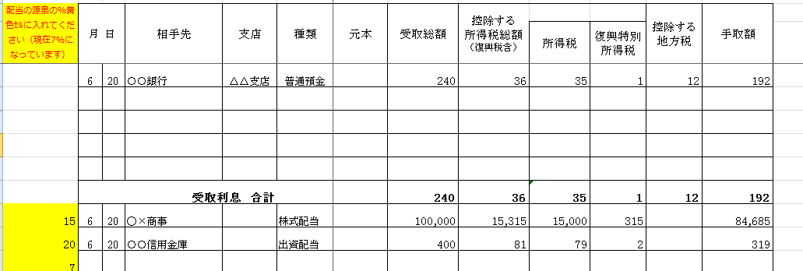

Ａ
Ｂ

Ｃ
Ａ
Ｂ

①利息・配当を受け取った「月」「日」「相手先（銀行等）」「支店（利息の場合）」「種類（預金種類・配当金種類）」
を入力します。（画面 Ａ）
②受け取った利息・配当の手取額を入力します。（画面 Ｂ）
③手取額に基づき、「受取総額」「所得税」「復興特別所得税」「控除する地方税」が計算されます。
※銀行等から送られてきた計算明細と違う場合は、計算明細に合わせて金額を訂正してください。
※H28.1～は受取利息の地方税が廃止されています。
④受取利息（H28.1以降分）・配当金の場合は、源泉所得税のパーセントを入力する必要があります。（画面 Ｃ）
受取利息・上場株式の場合→15％の源泉徴収がされますので「15」と入力します。
上場株式以外の場合→20％の源泉徴収がされますので「20」と入力します。

※行を増やす場合は、欄外に数式が入力してありますので、必ず行挿入で増やすようにしてください。
9行目から15行目は欄外に数式がありますので、不要な場合は削除せず行の非表示をしてください。

